ข้อกำหนดและการพิจารณา
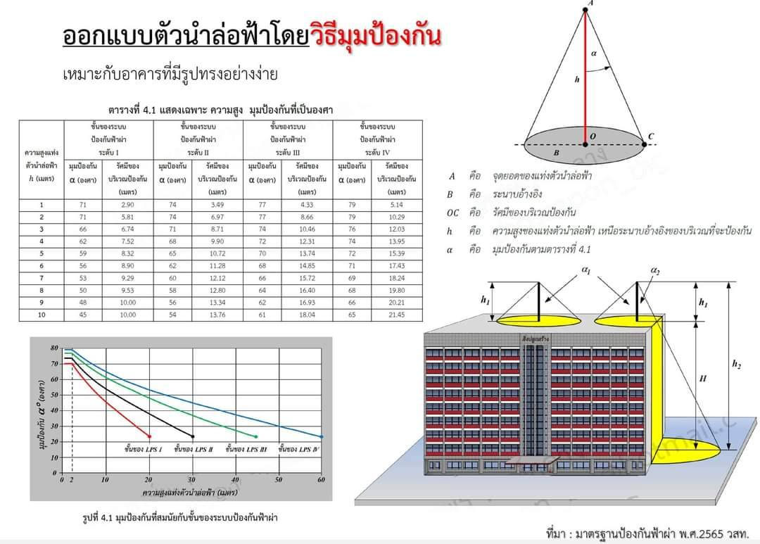

หมายเหตุ :
ค่าที่เกินเลย . ในกราฟ ใช้วิธีมุมป้องกันไม่ได้ ให้ใช้วิธีทรงกลมกลิ้งหรือตาข่ายเท่านั้น
ข้อสังเกตุจากกราฟ
1. ความสูงของแท่งตัวนำล่อฟ้า เหนือระนาบอ้างอิงของบริเวณที่จะป้องกัน คือตำแหน่งที่นับจากจุดที่จะติดตั้งสายอากาศขึ้นไปจนถึงปลายของตัวนำล่อฟ้า
2. ที่มุมป้องกัน 45 องศา สามารถพิจารณาได้ดังนี้คือ
2.1 มุม 45 องศา ป้องกันอุปกรณ์เหนือระนาบอ้างอิงได้ 10 เมตร ที่ระดับการป้องกันระดับ 1 ( ป้องกันได้ 98%)
2.2 มุม 45 องศา ป้องกันอุปกรณ์เหนือระนาบอ้างอิงได้ 15 เมตร ที่ระดับการป้องกันระดับ 2 ( ป้องกันได้ 95%)
2.3 มุม 45 องศา ป้องกันอุปกรณ์เหนือระนาบอ้างอิงได้ 23 เมตร ที่ระดับการป้องกันระดับ 3 ( ป้องกันได้ 90%)
2.4 มุม 45 องศา ป้องกันอุปกรณ์เหนือระนาบอ้างอิงได้ 30 เมตร ที่ระดับการป้องกันระดับ 4 ( ป้องกันได้ 80%)
ดังนั้น หากความสูงของพื้นที่ที่จะป้องกันนับจากระดับอ้างอิงขึ้นไปจนถึงปลายตัวนำล่อฟ้า มีความสูงเกิน 30 เมตร จะไม่สามารถพิจารณาการติดตั้งด้วยวิธีมุมป้องกันได้
หรืออีกความหมายหนึ่งคือ หากลดระดับสายอากาศลงต่ำกว่า 30 เมตร นับจากปลายสายล่อฟ้า จะไม่สามารถใช้วิธีมุมป้องกันพิจารณาการติดตั้งได้

การพิจารณาการติดตั้งตัวนำล่อฟ้า โดยวิธีมุมป้องกัน
หลักการพิจารณา : พิจารณาให้อุปกรณ์ที่ต้องการจะป้องกันอันตรายจากการเกิดฟ้าผ่า ให้อยู่ภายในปริมาตรของกรวยป้องกัน (ใต้ร่มของกรวย)
วิธีพิจารณา
1. พิจารณารูปสามเหลี่ยมมุมฉาก ที่เกิดจากการมองกรวยป้องกันใน 2 มิติ ดังรูปคือ สามเหลี่ยม AOB

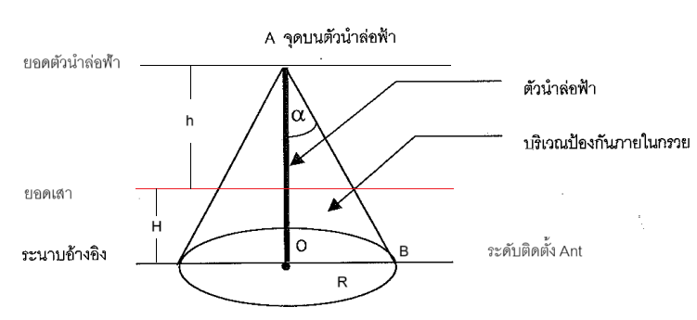

จะได้ว่า
1.1 สามเหลี่ยม AOB มีมุม 𝛼 เป็นมุมป้องกัน (พิจารณาตามมาตรฐานที่ต้องการติดตั้ง) และมุม O เป็นมุมฉาก (90 องศา)
1.2 สามเหลี่ยม AOB มีความสูง H + h และมีฐานยาว R

2. พิจารณาความสัมพันธ์ของรูปสามเหลี่ยมมุมฉาก ตามหลักการของ "อัตราส่วนตรีโกณมิติ"
$\tan{(α)= \frac{ด้านตรงข้ามมุม A}{ด้านประชิดมุม A}= \frac{R}{H+h} }$

$(H+h)tan{(α)=R}$
หรือ
3. พิจารณาความยาวด้านต่างๆ ของรูปสามเหลี่ยมมุมฉาก เปรียบเทียบกับข้อมูลที่จะใช้สำหรับการออกแบบการติดตั้งสายอากาศให้อยู่ในปริมาตรของกรวยป้องกัน ดังนี้
3.1 ระยะ H คือ ระยะที่ลดลงมาจากยอดเสา จนถึงระยะที่จะติดตั้งสายอากาศ ซึ่งเป็นระยะที่ต้องการหา
3.2 ระยะ h คือ ความยาวของแท่งตัวนำล่อฟ้า ซึ่งจะแตกต่างกันไปตามหน้างาน
3.3 มุม 𝛼 คือ มุมป้องกันที่ต้องการพิจารณา (สามารถตรวจสอบตารางค่า tan(𝛼) ได้ตามตารางในเอกสาร)
3.4 ระยะ R คือ รัศมีป้องกัน หรือระยะจากจุดติดตั้งตัวนำล่อฟ้า ไปยังรอบๆ อาณาบริเวณที่จะป้องกันฟ้าผ่าจากอุปกรณ์

4. เมื่อนำข้อมูลจากข้อ (2) และข้อ (3) มาพิจารณา จะได้สูตรสำหรับการคำนวนหาระยะที่ต้องปรับลดสายอากาศจากยอดเสา ดังนี้
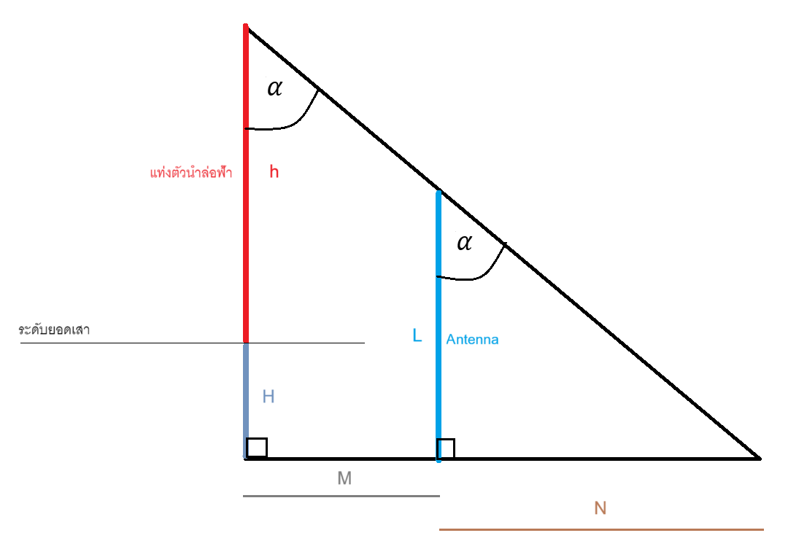
$H{ = \frac{R}{\tan{(α) }} −h = \frac{(M+N)}{\tan{(α) }} −h = \frac{(M+L∗tan\left(α\right))}{\tan{(α) }} −h }$
$H{ = \frac{(M+L∗tan\left(α\right))}{\tan{(α) }} −h }$
หรือ

เมื่อ
4.1 ระยะ H คือ ระยะที่ลดลงมาจากยอดเสา จนถึงระยะที่จะติดตั้งสายอากาศ ซึ่งเป็นระยะที่ต้องการหา
4.2 ระยะ h คือ ความยาวของแท่งตัวนำล่อฟ้า ซึ่งจะแตกต่างกันไปตามหน้างาน
4.3 มุม 𝛼 คือ มุมป้องกันที่ต้องการพิจารณา (สามารถตรวจสอบตารางค่า tan(𝛼) ได้ตามตารางในเอกสาร)
4.4 ระยะ M คือ ระยะจากตัวนำล่อฟ้าไปยังสายอากาศ ซึ่งพิจารณาจากระยะขาจับยึด (Mounting) หน้ากว้างเสาในแนวปกติหรือแนวทะแยงตามแต่ละตำแหน่งเสา และมุมที่ขาจับยึดทำกับหน้ากว้างเสา ตามความสัมพันธ์ของรูปสามเหลี่ยมในทฤษฎีบทพีทากอรัสและกฎของโคไซน์ สำหรับวิธีพิจารณา จะใส่รายละเอียดไว้ใน Template
4.5 ระยะ L คือ ความยาวสายอากาศ เลือกตามขนาดที่ใช้งาน

180องศา
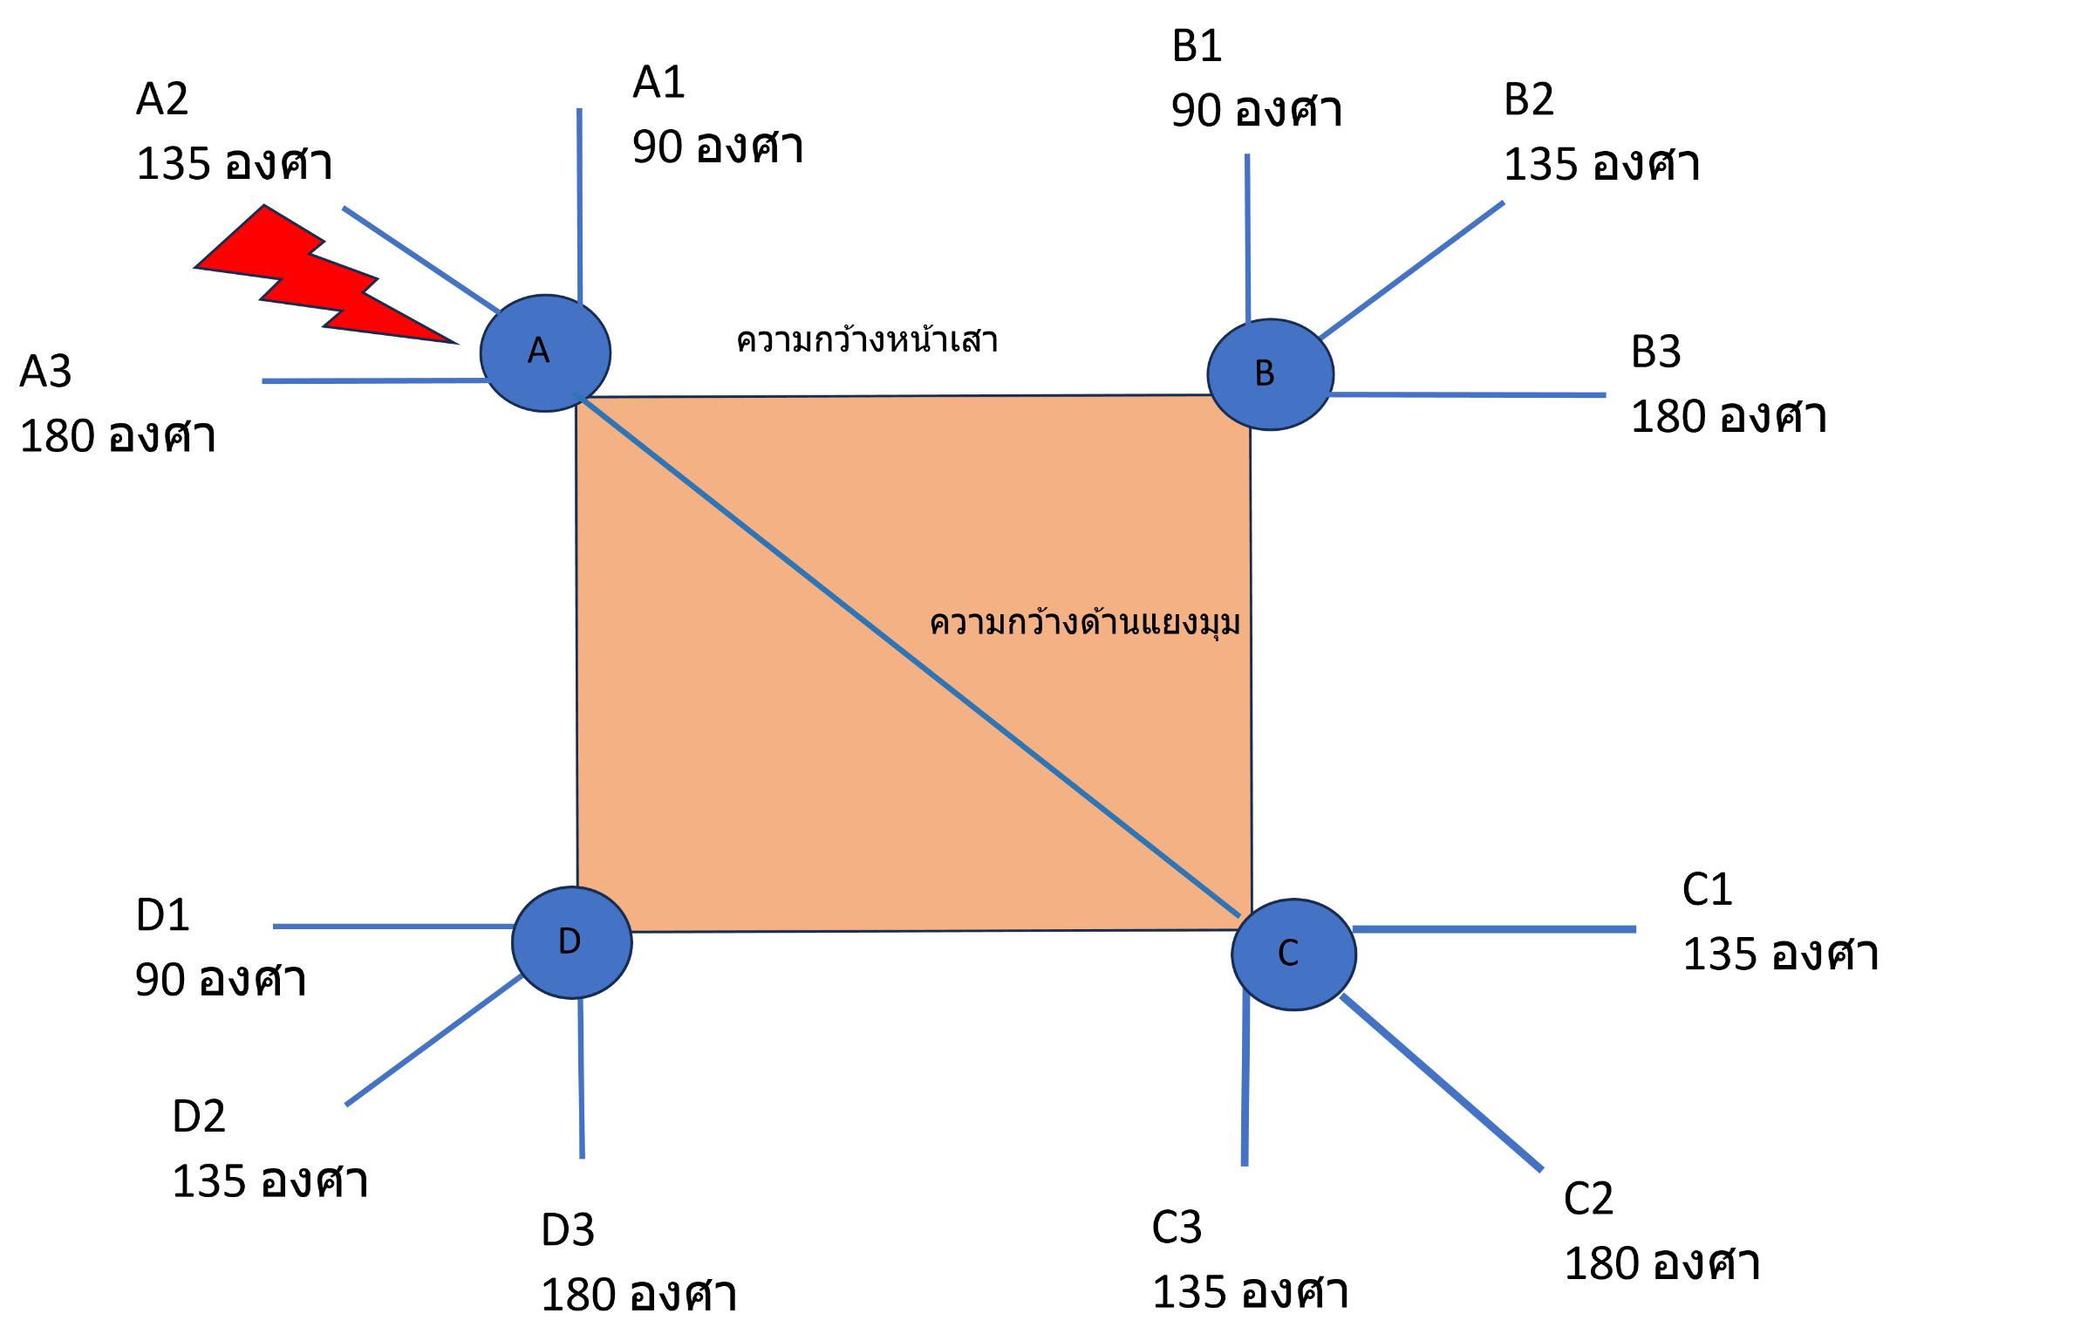
รายการคำนวณระดับความสูงในการติดตั้ง ANT เมื่อขาจับยึดทำมุม 180 องศา กับแนวอ้างอิง
 | รายการคำนวณ | ระยะ(m.) |  | เสาต้นที่ A |  |  | เสาต้นที่ B
1 | ความยาวล่อฟ้า | 6.5 | เติมตัวเลขความยาวล่อฟ้า | [ mounting + (Omni * TAN(P)) ] / TAN(P) | 5.65 | A | (หน้ากว้างเสา) + (mounting) | 2.70 | A
2 | ระยะหน้ากว้างเสา | 1.2 | ระยะห่างแท่งล่อฟ้ากับขาเม้าส์ | (A) - (ล่อฟ้า) | -0.85 | B | [ (A) + (Omni * TAN(P)) ] / TAN(P) | 6.85 | B
3 | ความยาวเม้าติ้ง | 1.5 | ความยาวเม้ายึด Omni | ความสูงเสา - (B) | 72.85 | C | (B) - (ล่อฟ้า) | 0.35 | C
4 | ความยาวสายอากาศ Omni | 4.15 | ความยาวสายอากาศตามการใช้งาน |  |  |  | ความสูงเสา - (C) | 71.65
5 | ค่า tan (มุมป้องกัน) = TAN(P) | 1 | มุม 45 = 1 , มุม 30 = 0.578
6 | ค่ารูท2 = Root(2) | 1.415 | ค่ารูท2 ใช้กับด้านตรงข้ามล่อฟ้า
ความสูงสายอากาศที่ติดบนเสา |  |  |  | เสาต้นที่ C |  |  | เสาต้นที่ D
 | ความสูงเสา | 72 |  | [ (หน้าเสา) x Root(2) ] + (mounting) | 3.20 | A | (หน้ากว้างเสา) + (mounting) | 2.70 | A
 | ระดับความสูงที่ต้องลดลงจากยอดเสา A | -0.85 | เสาที่มีล่อฟ้า | [ (A) + (Omni * TAN(P)) ] / TAN(P) | 7.35 | B | [ (A) + (Omni * TAN(P)) ] / TAN(P) | 6.85 | B
 | ระดับความสูงที่ต้องลดลงจากยอดเสา B | 0.35 |  | (ล่อฟ้า)-(B) | 0.85 | C | (B) - (ล่อฟ้า) | 0.35 | C
 | ระดับความสูงที่ต้องลดลงจากยอดเสา C | 0.85 | เสาที่ตรงข้ามล่อฟ้า | (D)+ความสูงเสา | 71.15 | D | ความสูงเสา - (C) | 71.65
 | ระดับความสูงที่ต้องลดลงจากยอดเสา D | 0.35

 |  | ค่าเป็นบวก คือ ต้องลดระยะลงจากยอดเสาตามค่าที่คำนวนได้
 |  | ค่าเป็นลบ คือ สามารถเพิ่มระยะขึ้นจากยอดเสาตามค่าที่คำนวนได้

90องศา
${การคำนวนสามเหลี่ยมมุมฉาก c}^{2}$= $\sqrt{{a^{2}+b}^{2}}$
${การคำนวนสามเหลี่ยมมุมป้าน c}^{2}$= $\sqrt{{a^{2}+b}^{2}}$- 2abcosA

$$a$$
$$b$$
$$c= ?$$

A
${ค่า a}^{2}$ a*a=
$a^{2}+b^{2}$=
1
${ค่า b}^{2 }$ b*b=
 |  |  |  |  | 2.25 |  |  | 3.69
 |  |  |  |  | 1.44

$$[2∗a∗b∗0]=$$
2
$ใส่ค่าระยะ Mounting a$=
3
 | 90 องศา ขา B และ D |  |  |  | 0
 | ค่าสูตร | 2
 |  | 1.5 |  | (1)-(2) = | 3.69
$ใส่ค่าระยะหน้ากว้างเสา b$=
 |  | 1.2
$คำนวณหาค่า c^{2}$=
=
 |  | ?
$$c^{2} \sqrt{(3)}$$
ค่า C =

 | cos A = | 0 | ; A = 90 องศา |  | 1.921

รายการคำนวณระดับความสูงในการติดตั้ง ANT เมื่อขาจับยึดทำมุม 90 องศา กับแนวอ้างอิง
 | รายการคำนวณ | ระยะ(m) |  | เสาต้นที่ A |  |  | เสาต้นที่ B
1 | ความยาวล่อฟ้า | 6.5 | เติมตัวเลขความยาวล่อฟ้า | [ mounting + (Omni * TAN(P)) ] / TAN(P) | 5.65 | A | ระยะล่อฟ้าไปหาสายอากาศขา B | 1.921 | A
2 | ระยะล่อฟ้าไปหาสายอากาศขา B, D (ค่า C ) | 1.921 | ระยะห่างแท่งล่อฟ้ากับสายอากาศ | (A) - (ล่อฟ้า) | -0.85 | B | [ (A) + (Omni * TAN(P)) ] / TAN(P) | 6.07 | B
3 | ความยาวเม้าติ้ง | 1.50 | ความยาวเม้ายึด Omni | ความสูงเสา - (B) | 72.85 | C | (B) - (ล่อฟ้า) | -0.43 | C
4 | ความยาวสายอากาศ Omni | 4.15 | ความยาวสายอากาศตามการใช้งาน |  |  |  | ความสูงเสา - (C) | 72.43
5 | ค่า tan (มุมป้องกัน) = TAN(P) | 1 | มุม 45 = 1 , มุม 30 = 0.578

ความสูงสายอากาศที่ติดบนเสา |  |  |  | เสาต้นที่ C |  |  | เสาต้นที่ D
 | ความสูงเสา | 72 |  | ไม่ใช้ เพราะระยะ Ant เข้าใกล้โครงสร้างเสา |  | A | ระยะล่อฟ้าไปหาสายอากาศขา D | 1.921 | A
 | ระดับความสูงที่ต้องลดลงจากยอดเสา A | -0.85 | เสาที่มีล่อฟ้า |  |  | B | [ (A) + (Omni * TAN(P)) ] / TAN(P) | 6.07 | B
 | ระดับความสูงที่ต้องลดลงจากยอดเสา B | -0.43 |  |  |  | C | (B) - (ล่อฟ้า) | -0.43 | C
 | ระดับความสูงที่ต้องลดลงจากยอดเสา C | 0.00 | เสาที่ตรงข้ามล่อฟ้า |  |  | D | ความสูงเสา - (C) | 72.43
 | ระดับความสูงที่ต้องลดลงจากยอดเสา D | -0.43

 |  | ค่าเป็นบวก คือ ต้องลดระยะลงจากยอดเสาตามค่าที่คำนวนได้
 |  | ค่าเป็นลบ คือ สามารถเพิ่มระยะขึ้นจากยอดเสาตามค่าที่คำนวนได้

135องศา
${การคำนวนสามเหลี่ยมมุมฉาก c}^{2}$= $\sqrt{{a^{2}+b}^{2}}$
${การคำนวนสามเหลี่ยมมุมป้าน c}^{2}$= $\sqrt{{a^{2}+b}^{2}}$- 2abcosA

$$a$$
$$b$$
$$c= ?$$
${ค่า a}^{2}$ a*a =
${ค่า a}^{2}$ a*a=
$a^{2}+b^{2}$=
1
1
$a^{2}+y^{2}$=
1
A
${ค่า b}^{2 }$ b*b=
${ค่า (\sqrt{2}∗b)}^{2 }$= ${ y}^{2 }$=
=
 |  |  |  |  | 2.25 |  |  | 3.69 |  |  | 2.25 |  | 5.13
 |  |  |  |  | 1.44 |  |  |  |  |  | 2.88

$$[2∗a∗b∗(−0.708)]=$$
2
$$[2∗a∗\sqrt{2}∗b∗(−0.708)]=$$
2
 |  |  |  |  | -2.5488 |  |  |  |  |  | -3.6045475278

3
3
$ใส่ค่าระยะ Mounting a$=
=
=
 | 90 องศา ขา B และ D |  |  | (1)-(2) = | 6.2388 |  |  |  |  | (1)-(2) = | 8.7345475278
 | ค่าสูตร | 2
 |  | 1.5
$ใส่ค่าระยะหน้ากว้างเสา b$=
ค่า C =
$$\sqrt{(3)}$$
$$\sqrt{(3)}$$
ค่า C =
 |  | 1.2 |  |  | 2.498 |  | **ใช้กับขา B และ D |  |  |  | 2.955 | **ใช้กับขา C เท่านั้น
$คำนวณหาค่า c^{2}$=
 |  | ?
 | cos A = | -0.708 | ; A = 135 องศา

รายการคำนวณระดับความสูงในการติดตั้ง ANT เมื่อขาจับยึดทำมุม 135 องศา กับแนวอ้างอิง
 | รายการคำนวณ | ระยะ(m) |  | เสาต้นที่ A |  |  | เสาต้นที่ B
1 | ความยาวล่อฟ้า | 6.5 | เติมตัวเลขความยาวล่อฟ้า | [ mounting + (Omni * TAN(P)) ] / TAN(P) | 5.65 | A | ระยะล่อฟ้าไปหาสายอากาศขา B | 2.498 | A
2 | ระยะล่อฟ้าไปหาสายอากาศขา B, D (ค่า C ) | 2.498 | ระยะห่างแท่งล่อฟ้ากับสายอากาศขา B,D | (A) - (ล่อฟ้า) | -0.85 | B | [ (A) + (Omni * TAN(P)) ] / TAN(P) | 6.65 | B
3 | ระยะล่อฟ้าไปหาสายอากาศขา C (ค่า C ) | 2.955 | ระยะห่างแท่งล่อฟ้ากับสายอากาศขา C | ความสูงเสา - (B) | 72.85 | C | (B) - (ล่อฟ้า) | 0.15 | C
4 | ความยาวเม้าติ้ง | 1.5 | ความยาวเม้ายึด Omni |  |  |  | ความสูงเสา - (C) | 71.85
5 | ความยาวสายอากาศ Omni | 4.15 | ความยาวสายอากาศตามการใช้งาน
6 | ค่า tan (มุมป้องกัน) = TAN(P) | 1 | มุม 45 = 1 , มุม 30 = 0.578
ความสูงสายอากาศที่ติดบนเสา |  |  |  | เสาต้นที่ C |  |  | เสาต้นที่ D
 | ความสูงเสา | 72 |  | ระยะล่อฟ้าไปหาสายอากาศขา D | 2.955 | A | ระยะล่อฟ้าไปหาสายอากาศขา D | 2.498 | A
 | ระดับความสูงจากยอดเสา A | -0.85 | เสาที่มีล่อฟ้า | [ (A) + (Omni * TAN(P)) ] / TAN(P) | 7.11 | B | [ (A) + (Omni * TAN(P)) ] / TAN(P) | 6.65 | B
 | ระดับความสูงจากยอดเสา B | 0.15 |  | (B) - (ล่อฟ้า) | 0.61 | C | (B) - (ล่อฟ้า) | 0.15 | C
 | ระดับความสูงจากยอดเสา C | 0.61 | เสาที่ตรงข้ามล่อฟ้า | ความสูงเสา - (C) | 71.39 | D | ความสูงเสา - (C) | 71.85
 | ระดับความสูงจากยอดเสา D | 0.15

 |  | ค่าเป็นบวก คือ ต้องลดระยะลงจากยอดเสาตามค่าที่คำนวนได้
 |  | ค่าเป็นลบ คือ สามารถเพิ่มระยะขึ้นจากยอดเสาตามค่าที่คำนวนได้

เสาสามเหลี่ยม
${การคำนวนสามเหลี่ยมมุมฉาก c}^{2}$= $\sqrt{{a^{2}+b}^{2}}$
${การคำนวนสามเหลี่ยมมุมป้าน c}^{2}$= $\sqrt{{a^{2}+b}^{2}}$- 2abcosA

$$x$$
$$x$$
$$x$$
A

$$a=x=0.5774L$$
$$L$$
$$L$$
$$c= ?$$
 |  |  |  |  | ค่า a | 0.69288 |  | ระยะจากศูนย์กลางสามเหลี่ยมไปยังมุมของเสาแต่ละมุม
 |  |  |  |  | ค่า b | 2.19288 |  | ระยะจากศูนย์กลางสามเหลี่ยมไปยังตำแหน่งที่ติดตั้งสายอากาศ

${ค่า a}^{2}$ a*a=
$a^{2}+b^{2}$=
1
$$L$$
${ค่า b}^{2 }$ b*b=
 |  |  |  |  |  | 0.4800826944 |  |  | 5.2888053888
 |  |  |  |  |  | 4.8087226944
$$m$$
$$[2∗a∗b∗(−0.5)]=$$
2
$$b= a+m$$
3
 | 90 องศา ขา B และ D |  |  |  |  | -1.5194026944
 | ค่าสูตร | 0.5774
 | ค่าสูตร | 2 |  |  | (1)-(2) = | 6.8082080832
$ใส่ค่าระยะ Mounting m$=
 |  | 1.5
$ใส่ค่าระยะหน้ากว้างเสา L$=
=
 |  | 1.2
$คำนวณหาค่า c^{2}$=
$$c^{2} \sqrt{(3)}$$
ค่า C =
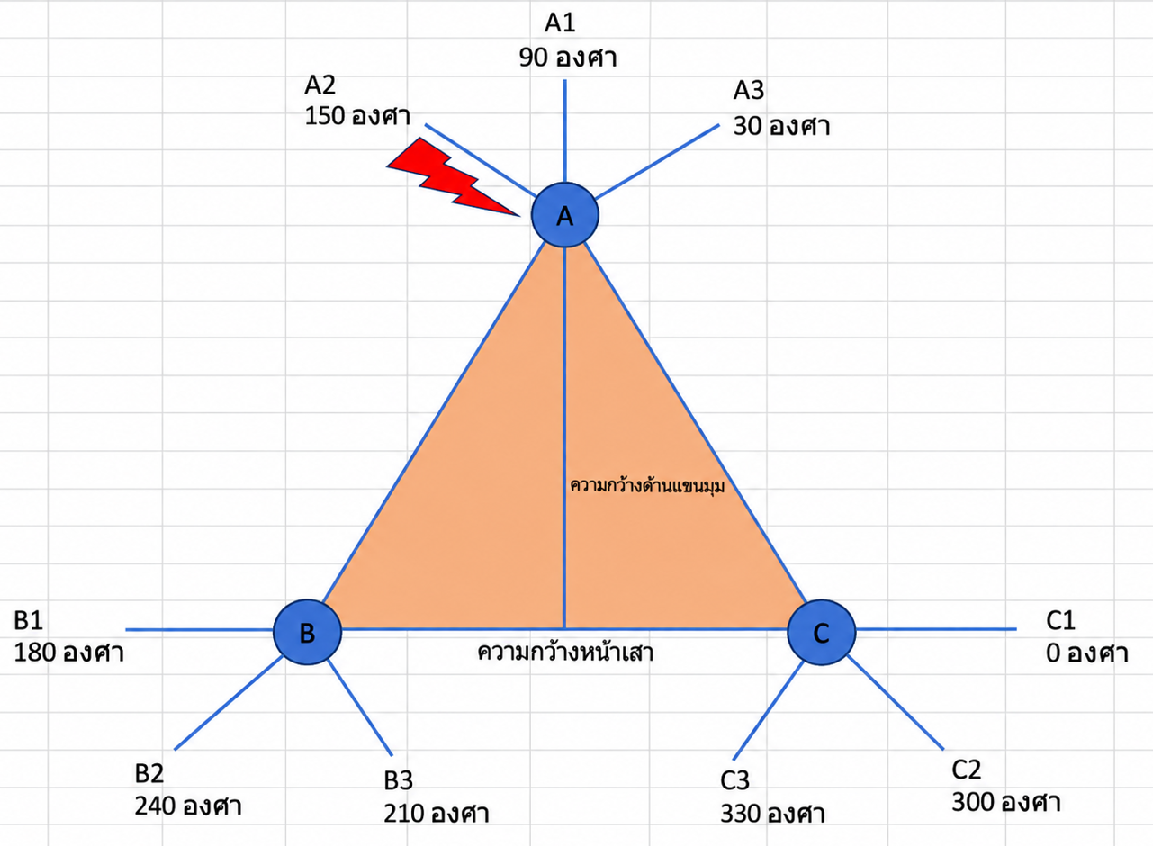
 |  | ? |  |  |  | 2.609
 | cos A = | -0.5 | ; A = 120 องศา

รายการคำนวณระดับความสูงในการติดตั้ง ANT เมื่อขาจับยึดทำมุมเดียวกันกับมุมเสาที่มีหน้าตัดสามเหลี่ยม
 | รายการคำนวณ | ระยะ(m) |  |  | เสาต้นที่ A |  |  | เสาต้นที่ B
1 | ความยาวล่อฟ้า | 6.5 | เติมตัวเลขความยาวล่อฟ้า | A | [ mounting + (Omni * TAN(P)) ] / TAN(P) | 5.65 | A | ระยะล่อฟ้าไปหาสายอากาศขา B | 2.609 | A
x
2 | ระยะล่อฟ้าไปหาสายอากาศขา B, C (ค่า C ) | 2.609 | ระยะห่างแท่งล่อฟ้ากับสายอากาศ | B | (A) - (ล่อฟ้า) | -0.85 | B | [ (A) + (Omni * TAN(P)) ] / TAN(P) | 6.76 | B
3 | ความยาวเม้าติ้ง | 1.50 | ความยาวเม้ายึด Omni | C | ความสูงเสา - (B) | 60.85 | C | (B) - (ล่อฟ้า) | 0.26 | C
4 | ความยาวสายอากาศ Omni | 4.15 | ความยาวสายอากาศตามการใช้งาน |  |  |  | D | ความสูงเสา - (C) | 59.74
5 | ค่า tan (มุมป้องกัน) = TAN(P) | 1 | มุม 45 = 1 , มุม 30 = 0.578

ความสูงสายอากาศที่ติดบนเสา |  |  |  |  | เสาต้นที่ C
 | ความสูงเสา | 60 |  | A | ระยะล่อฟ้าไปหาสายอากาศขา C | 2.609 | A
 | ระดับความสูงที่ต้องลดลงจากยอดเสา A | -0.85 | เสาที่มีล่อฟ้า | B | [ (A) + (Omni * TAN(P)) ] / TAN(P) | 6.76 | B
 | ระดับความสูงที่ต้องลดลงจากยอดเสา B | 0.26 |  | C | (B) - (ล่อฟ้า) | 0.26 | C
 | ระดับความสูงที่ต้องลดลงจากยอดเสา C | 59.74 | เสาที่ตรงข้ามล่อฟ้า | D | ความสูงเสา - (C) | 59.74
 | ระดับความสูงที่ต้องลดลงจากยอดเสา D | 0.00

 |  | ค่าเป็นบวก คือ ต้องลดระยะลงจากยอดเสาตามค่าที่คำนวนได้
 |  | ค่าเป็นลบ คือ สามารถเพิ่มระยะขึ้นจากยอดเสาตามค่าที่คำนวนได้

ความยาวสายอากาศ
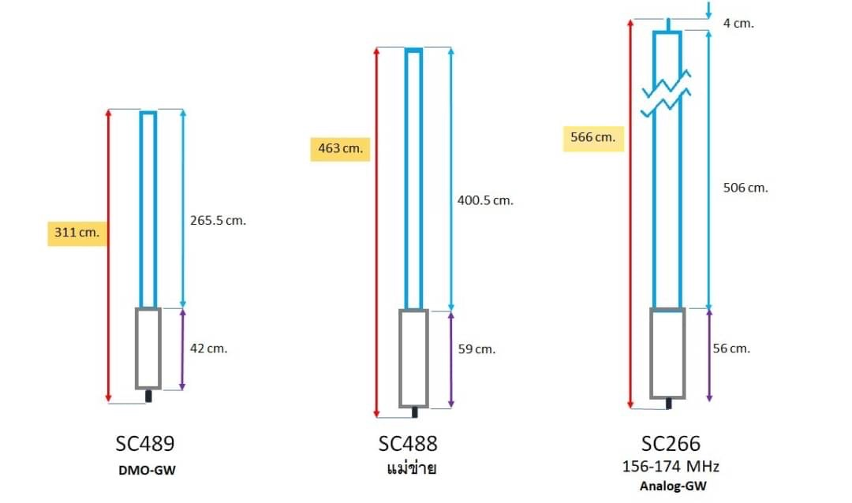

ตารางเทียบมุมและรัศมีป้องกัน
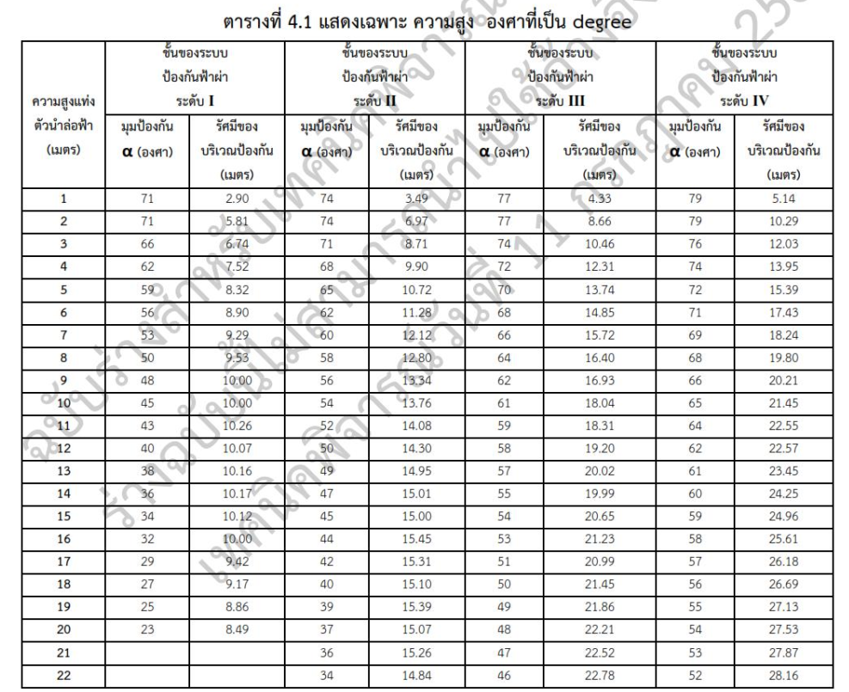

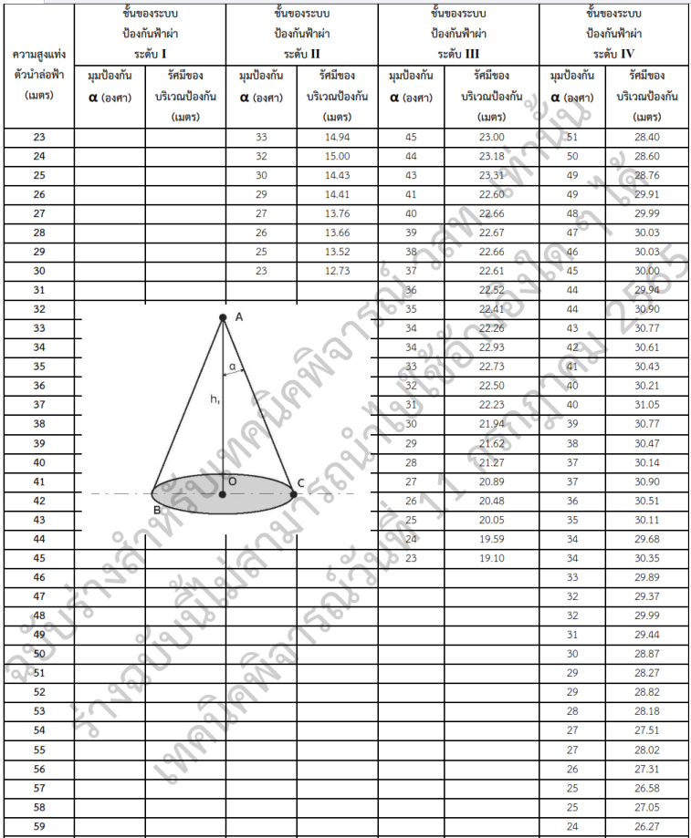

ตารางค่า tan
